2024_data
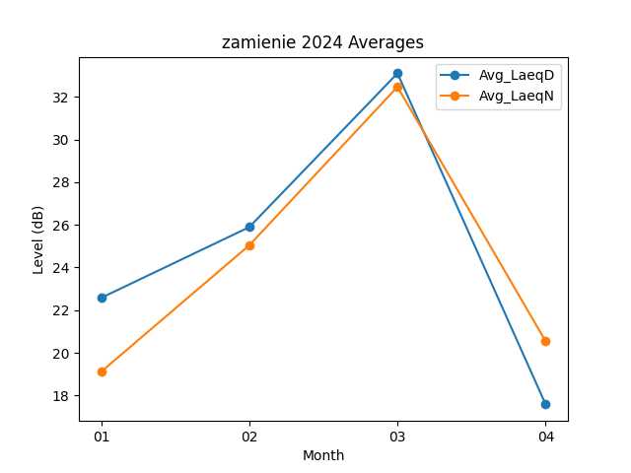
Month | Avg_LaeqD | Avg_LaeqN
01 | 22.574193548 | 19.109677419
02 | 25.893103448 | 25.04137931
03 | 33.103225806 | 32.467741935
04 | 17.58 | 20.54

